調査方法
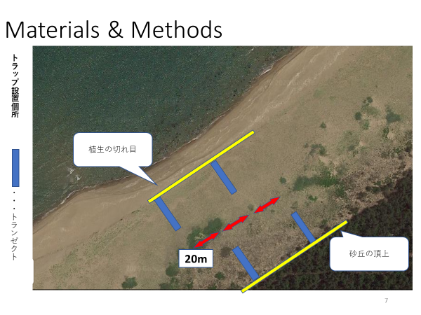
＜植生調査法＞
・石川県の海浜において、一つの調査地において4本のトランゼクトを引いた。
・それぞれのトランゼクトは20m以上の間隔を空け、2本のトランゼクトは汀線側の植生の切れ目から内陸側に、2本のトランゼクトは砂丘の頂上から汀線側に向けて設定した。
・植生の切れ目側、砂丘の頂上側の2本にはそれぞれベイト有り、ベイト無しのトランゼクトを1本ずつ設定した。
・1つのトランゼクト内には2m間隔で10個のトラップを設置した。
・つまり一つの調査地において計40のトラップを用いた調査を行った。
・トラップは直径8.5㎝、深さ12cmのプラスチックを用いたピットフォールトラップである。一晩設置し、翌朝回収した。
・捕獲された節足動物はクーラーボックスにて研究室まで持ち帰り可能な限り分類した。

